Sheet1
流程级 | 流程 | 需求 | 备注1 | 备注2 | 备注3
1 | 开发品运营策划系统生成编码 | 系统自动生成编码 | 标注中含 款式编码，未来如果能够打通聚水潭erp，款式编码可以走设定工作流走转订单动作
2 | 大美工设计源文件后上传 |  | 大美工权限 | 字体要上传格式：ttf、otf； 源文件格式：psd、tif.....
3 | 定制美工审核人审批 | 审核人进行源文件处理：出错问题分类并在系统上做数据标注 | 数据标注： ①难易等级（A/B/C类） ②定价 ③权重系数（方便后期调整价格） ④备注 | 预览图和源文件图需多维格式（便于定制美工进行模糊搜素查找） | 审批权限给到：M、S岗，可以打回给大美工改，也可以自己直接修改重新上传，留日志痕
4 | 定制美工根据erp订单情况作图后上平台传系统 | 系统匹配该订单号图片所属等级及单价，以及批注（勾选定稿、看效果两个选项） | 1、看效果的分类项是走二次流程的，此处勾选的分类选项是想在此截点做第二工作流，定稿的直接走到生产审批； | 生成统计报表（作图量、ABC等级各完成量、ABC等级各占比量） | 定制美工目前全职9人，兼职未来5人。多个地理位置
5 | 定制美工看效果 | 截图系统预览图给客户，二次传图要有替换初稿的权限 | 2、看效果的就要走这个工作流，给到“看效果”的审核人进行二改。二改完毕也汇流到生产
6 | 定制美工定稿转订单 | 企业微信群里@机器人转订单 | 例如：@机器人，把xxx（订单号）转到xxx（材质）生产线/看效果文件夹 | 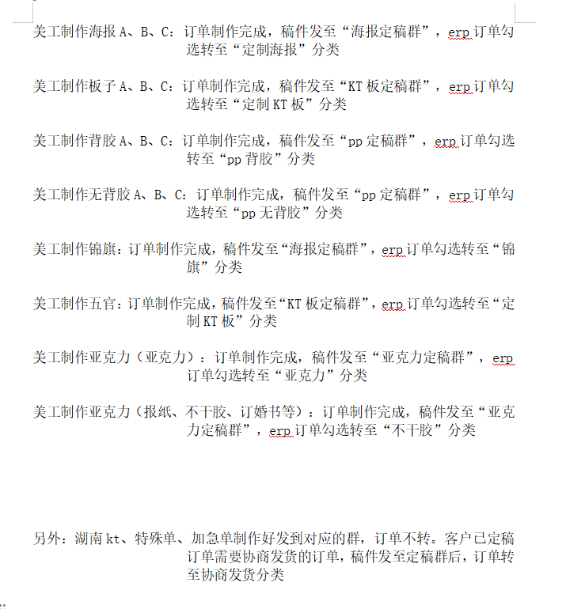 | 转订单包含2个功能：1、转生产线，按照机器生产流程去转；2、转到效果文件中。
7 | 不合格图片由仓库质检打回 |  | 打回到最后经手的定制美工手上并重新作图 | 统计每人合格率、出错原因分类（文案错误、图片错误、保存格式错误、尺寸错误、订单备注错误、无边框线、边框线没闭合、排版错误）、其他（必填原因，便于新增配置） | 切记：生产质检问题最后一个作图人员名下，不是从头再来流程。
8 | 生产 | 生产部门开通权限，下载图片生产 | 闭环，已完成

 | 有个问题未探讨：关于常规改定制的 | 源文件的问题：存储中已有这个产品编码，但是要调用进行二改后存储（注意：这个地方是订单图的存储），要计件的 | 语言组织不够明确，需要详聊

